국문이력서(선주 무관, 전 지원자)
 | 국 문 이 력 서 |  |  |  | 지원직급
 |  |  |  |  | 3/O
인적사항

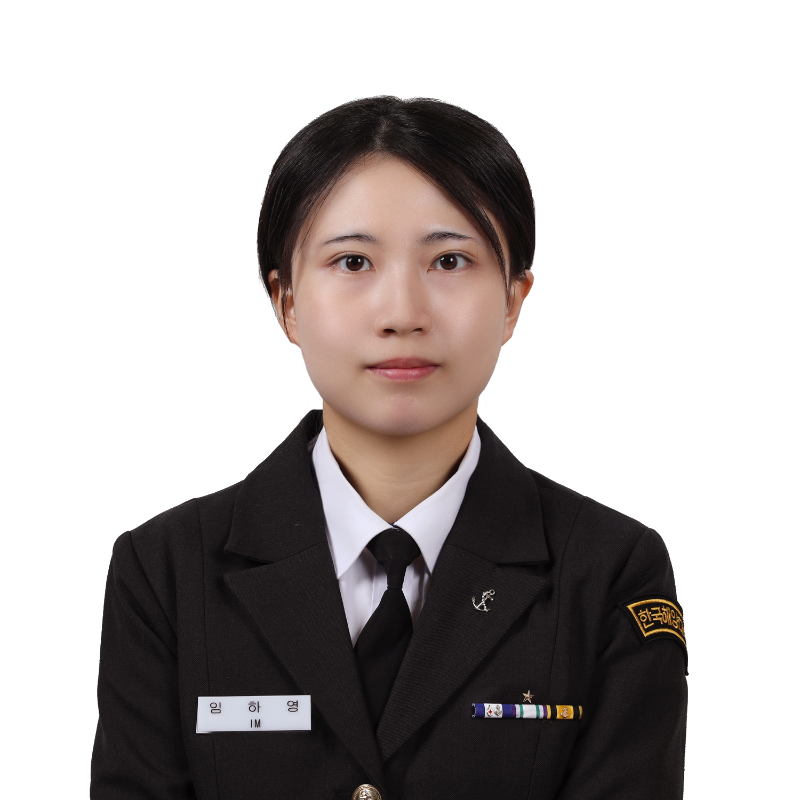
성 명 | 임하영 |  | 출생연월 | 2002.12.18 | 사 진
출 생 지 | 대한민국, 서산 |  | 본인연락처 | 010-4917-9289
결혼여부 | 미혼 |  | 비상연락처 | 010-3914-9289
가족관계 | 부 1 모 1 형 4
E-mail | hayoung2209@naver.com
주 소 | 충청남도 서산시 동문동 향교 4로 8-13 (현진에버빌 아파트 112동 1306호)
어학능력 (English)

말하기 | 중 | 쓰 기 | 상 | 공식어학증명 | 취득점수
듣 기 | 상 | 읽 기 | 최상 | TOEIC | 950
어학능력 (Japanses)

말하기 | 하 | 쓰 기 |  | 공식어학증명 | 취득점수
듣 기 | 중 | 읽 기
학력사항(Education in school)

2022.03.02~2026.01.28 |  | 대한민국 해양대학교 / 항해융합학부 졸업 |  |  |  | (
2018.03.02~2021.02.23 |  | 대한민국 서산여자고등학교 졸업

일반경력사항(Experience and Skill)

2024.02~2024.09 |  | 3 times PSC and i1 time internal audit and onboard experience as an A/O
2024.09~2025.02 |  | onboard experience as an cadet in Training Ship HANARA
2025.07~2025.07 |  | onboard experience as an cadet in Training Ship HANBADA

